상품제안서
샤오미 휴대용 전기 에어펌프 2 프로 PRO 자전거 자동차 전동킥보드 오토바이 타이어 공기주입기 | 상품코드: F31508

 |  |  |  |  |  |  | 02-412-0044 | www.easy1.co.kr
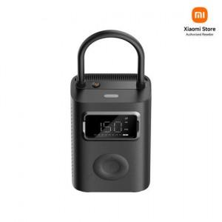

【상세/제작정보】

【인쇄/포장옵션】 | 레이저 / 포장지포장

【공급단가】 | 수량 | 20~ | 50~ | 100~ | 300~ | 500~
*VAT별도 | 단가 | 68,400원 | 67,260원 | 65,550원 | 64,410원 | 62,700원

【상품 URL】 | http://www.easy1.co.kr/src/goods_detail.php?gdno=31508

